Defekt ID3
1 | ID defektu | 3
2 | Tytuł | Stopping transfer on inactive Bearer
3 | Tester | Nikodem Niemiec
4 | Priorytet | 1
5 | Testowany produkt, wersja | Evolved Packet Core 1.0.0
6 | Środowisko testowe | Serwer: uruchomiony w kontenerze Docker Klient: testy automatyczne wykonywane w Robot Framework Robot Framework 7.4.2 (Python 3.11.9 on win32)
7 | Opis błędu | możliwe jest wykonanie DELETE On /ues/${ue_id}/bearers/${bearer_id}/traffic nawet gdy berer nie jest aktywny
8 | Kroki / scenariusz, podczas których został wykryty | 1. Podłączenie UE do sieci 2. Podłączenie Bearera do sieci 3. Nadanie ruchu sieci 4. Zatrzymanie ruchu bez wcześniejszego nadawania go 5. Próba ponownego zatrzymania ruchu sieci na tym samym bearerze
9 | Oczekiwany rezultat | HTTP Response Code 400
10 | Uzyskany rezultat | HTTP Response Code 200
11 | Powtarzalność | 100%
12 | Podjęte kroki | Powtórzono test w kilku scenariuszach upewniając się czy taki rezultat powtarza się tylko w przypadku gdzie transmisja już wcześniej miała miejsce czy zawsze taka możliwość jest dostępna
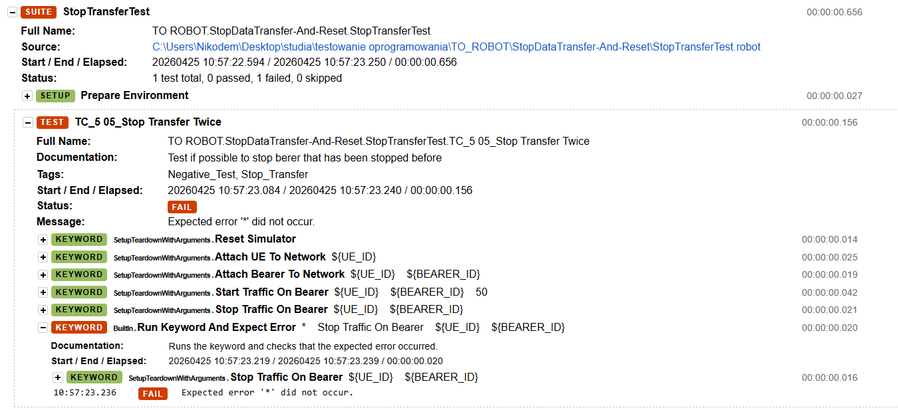
13 | Analiza testera | Zawsze jest możliwość próby zatrzymania ruchu sieci, to zachowanie równie dobrze może być intencjonalne ale w takim wypadku należy dodać to do założeń
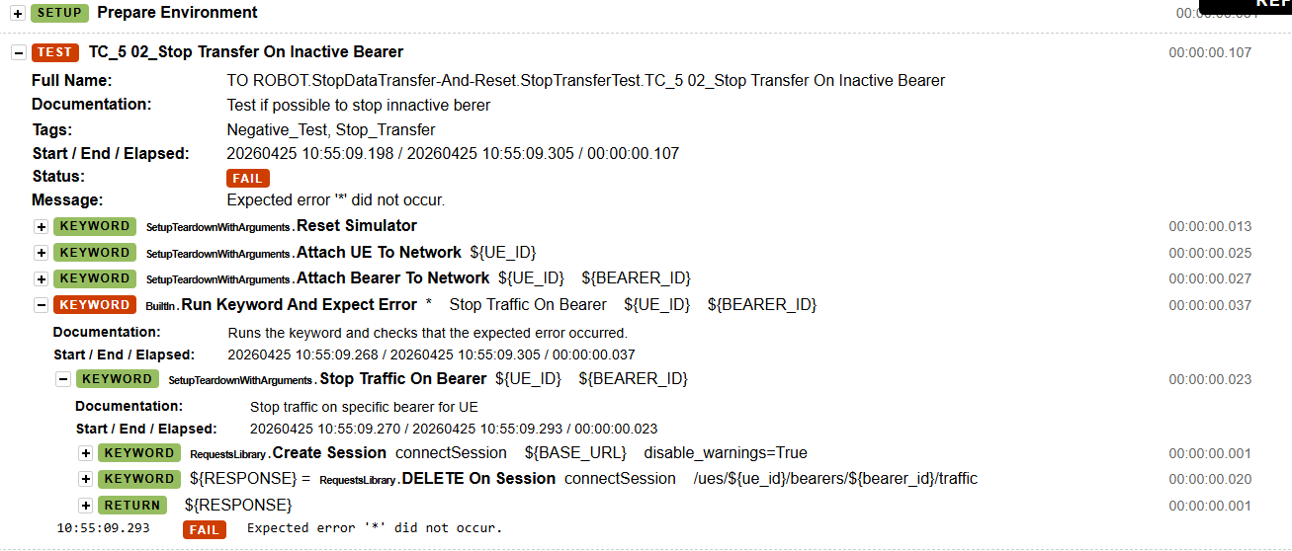
14 | Załączniki (logi/ zrzut z ekranu)

Defekt ID4
1 | ID defektu | 4
2 | Tytuł | brak endpointu odpowiadającego za odłączenie Transferów dla wszystkich bearerów w ramach konkretnego UE
3 | Tester | Nikodem Niemiec
4 | Priorytet | 1
5 | Testowany produkt, wersja | Evolved Packet Core 1.0.0
6 | Środowisko testowe | Serwer: uruchomiony w kontenerze Docker Klient: testy automatyczne wykonywane w Robot Framework Robot Framework 7.4.2 (Python 3.11.9 on win32)
7 | Opis błędu | Do spełnienia funkcjonalności pozwalającej na jednoczesne zatrzymanie wszystkich transmisji dla danego UE potrzebny jest endpoint (najpewniej DELETE /ues/${UE_ID}/traffic), takiego endpointu jednak nie ma a najbliższe polecenie do tego polega nadetachowaniu całego UE jednocześnie usuwając wszystkie dane i połączenia z bearerami
8 | Kroki / scenariusz, podczas których został wykryty | 1. Podłączenie UE do sieci 2. Podłączenie Bearera 1 oraz Bearera 2 do UE 3. Nadanie ruchu sieci dla obu Bearerów 4. Próba jednoczesnego zatrzymania ruchu poprzez /ues/${UE_ID}/traffic
9 | Oczekiwany rezultat | HTTP Response Code 200
10 | Uzyskany rezultat | HTTP Response Code 404
11 | Powtarzalność | 100%
12 | Podjęte kroki | Przejrzano dokumentacje http://localhost:8000/docs w poszukiwaniu odpowiednich endpointów, które mogły by pozwalać na spełnienie tej funkcjonalności
13 | Analiza testera | Brak istnienia adekwatnego endpointu umożliwiającego realizującego dane zadanie
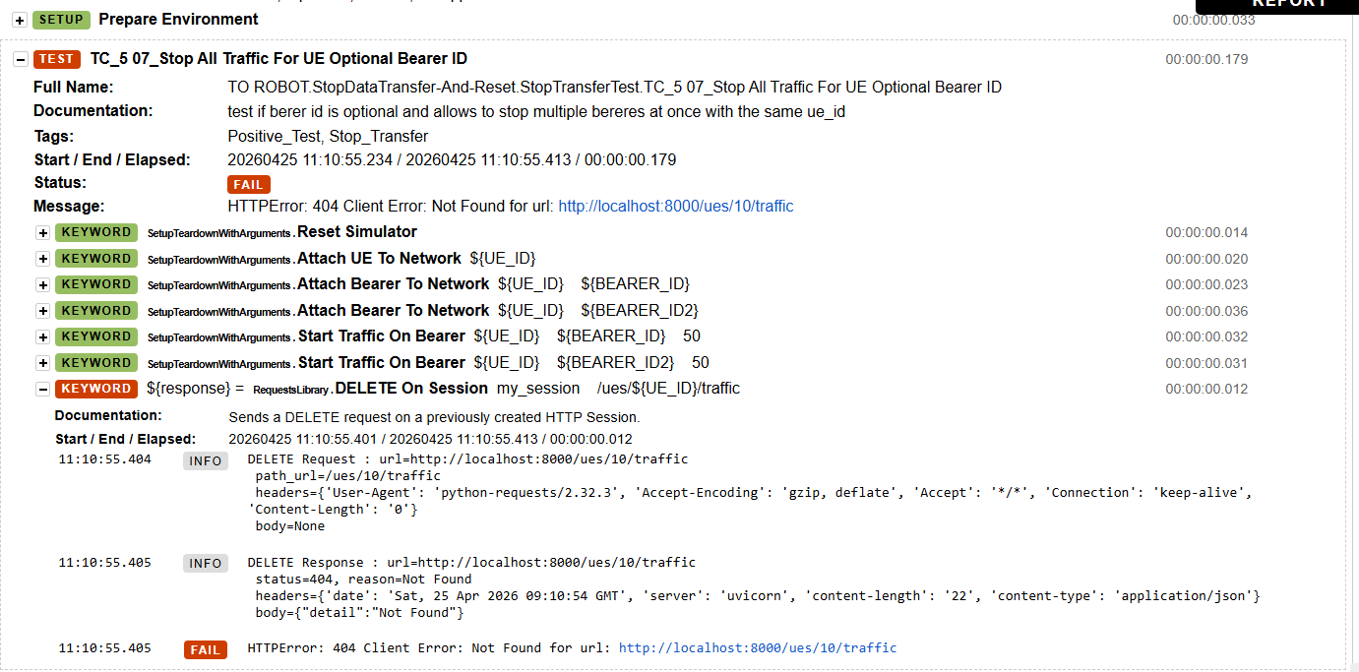
14 | Załączniki (logi/ zrzut z ekranu)

